精誠兌換券素材
兌換券畫面 | 資料填寫表 ※兌換券規格適用通路：美廉社．丁丁藥局。如為其他通路，請另洽LINE業務。

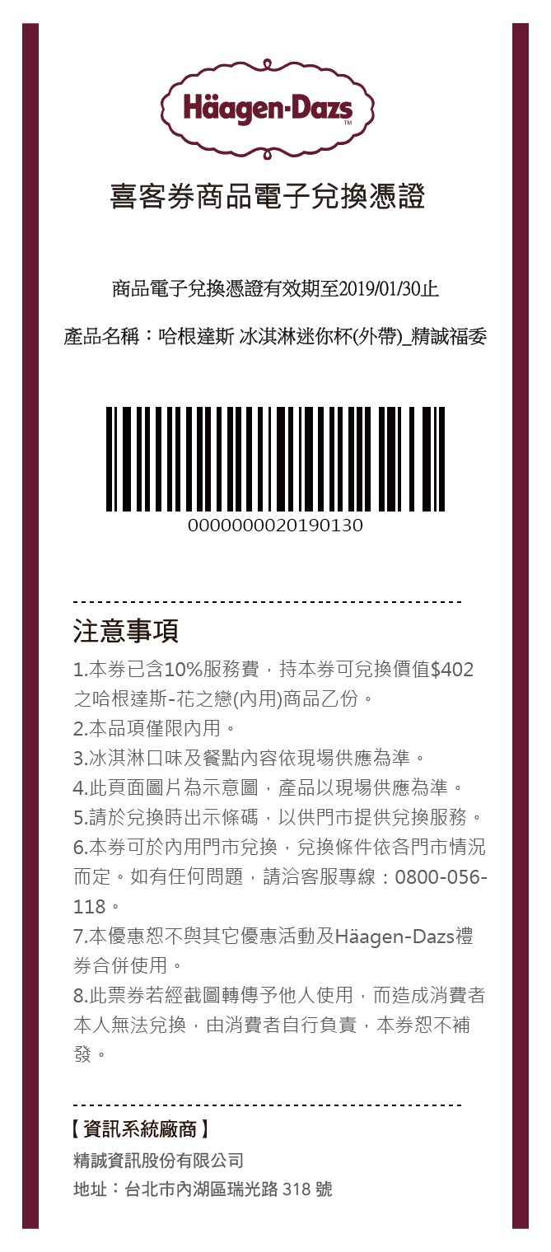
1
 | № | ① | 兌換券圖片
 |  | 優惠券僅會顯示通路Logo，因此不需提供商品圖片。

 | № | ② | 票券效期
 |  | 票券兌換截止日 YYYY/MM/DD

2
 | № | ③ | 商品名稱及數量
 |  | 字數限制：中/英文含標點符號不得超過20字元 |  |  | 《例》熊大洗髮精1瓶 | 字數統計： | 0
3

 |  | 商品數量 |  | 《例》5000份

 | № | ④ | 注意事項
 |  | 注意事項文字為制式內容，若商品無法在全省門市兌換，請將可兌換門市逐一列出於下方紅字處。
 |  | （此範本內容僅供廣告主參考，建議廣告主需經過其法務確認，依照活動用途進行審閱與修改。）
 |  | ●使用本券時請至美廉社/丁丁藥局門市選取該商品後，於櫃檯直接出示本券掃碼兌換（請將螢幕亮度調到最大）。 ●若無法成功掃碼，建議將手機螢幕旋轉至橫向，並可將序號放大。 ●本券僅限使用一次，一經兌換即無法再次使用。提醒您，因系統需時間更新，故兌換後票券狀態將於兌換次日更新為「已使用」。 ●使用時須符合本券載明之品牌與規格，並以各門市實際販售商品為主。 ●兌換商品前，請妥善檢查商品外觀；商品一經兌換完成後，恕無法提供退貨及換貨。 ●兌換商品數量有限，若該門市已無存貨，請至鄰近其他7-ELEVEN門市兌換。 ●本券不適用XXXXXXX特殊門市 (若有不適用請逐一列出門市）。 ●本券無法兌換現金或找零，請一次抵用完畢，不可重複使用。 ●本券經使用後，即不得要求門市退回該商品兌換券。 ●本券逾期視同作廢，恕不接受兌換；遺失恕不補發。 ●本券不得與其他行銷活動合併使用。 ●本券為企業贈品專用，請於指定日期前兌換，不得零售或轉售。 ●本券為不記名，任何人持本券皆可使用，請自行妥善保管，如遭他人盜用，本券不再補發。 ●本券所兌換之商品或折抵消費之金額不予開立統一發票。 ●本券有效與否，以發行人票券系統所記錄之狀態為憑。 如系統因網路連線有所遲延，依兌換商家系統端資訊為準。 ●本券為有價證券，請勿擅自偽造、變造，以免觸犯刑責。

4

